Magnitude Summary
 | M<3 | 3≤M<5 | M≥5 | Jumlah Total | Gempa Dirasakan | Gempa Merusak
2026-01-01 | 7 | 0 | 0 | 7 | 0 | 0
2026-01-02 | 10 | 0 | 0 | 10 | 0 | 0
2026-01-03 | 6 | 0 | 0 | 6 | 0 | 0
2026-01-04 | 6 | 0 | 0 | 6 | 0 | 0
2026-01-05 | 3 | 0 | 0 | 3 | 0 | 0
2026-01-06 | 39 | 1 | 0 | 40 | 0 | 0
2026-01-07 | 140 | 8 | 0 | 148 | 0 | 0
2026-01-08 | 129 | 3 | 0 | 132 | 0 | 0
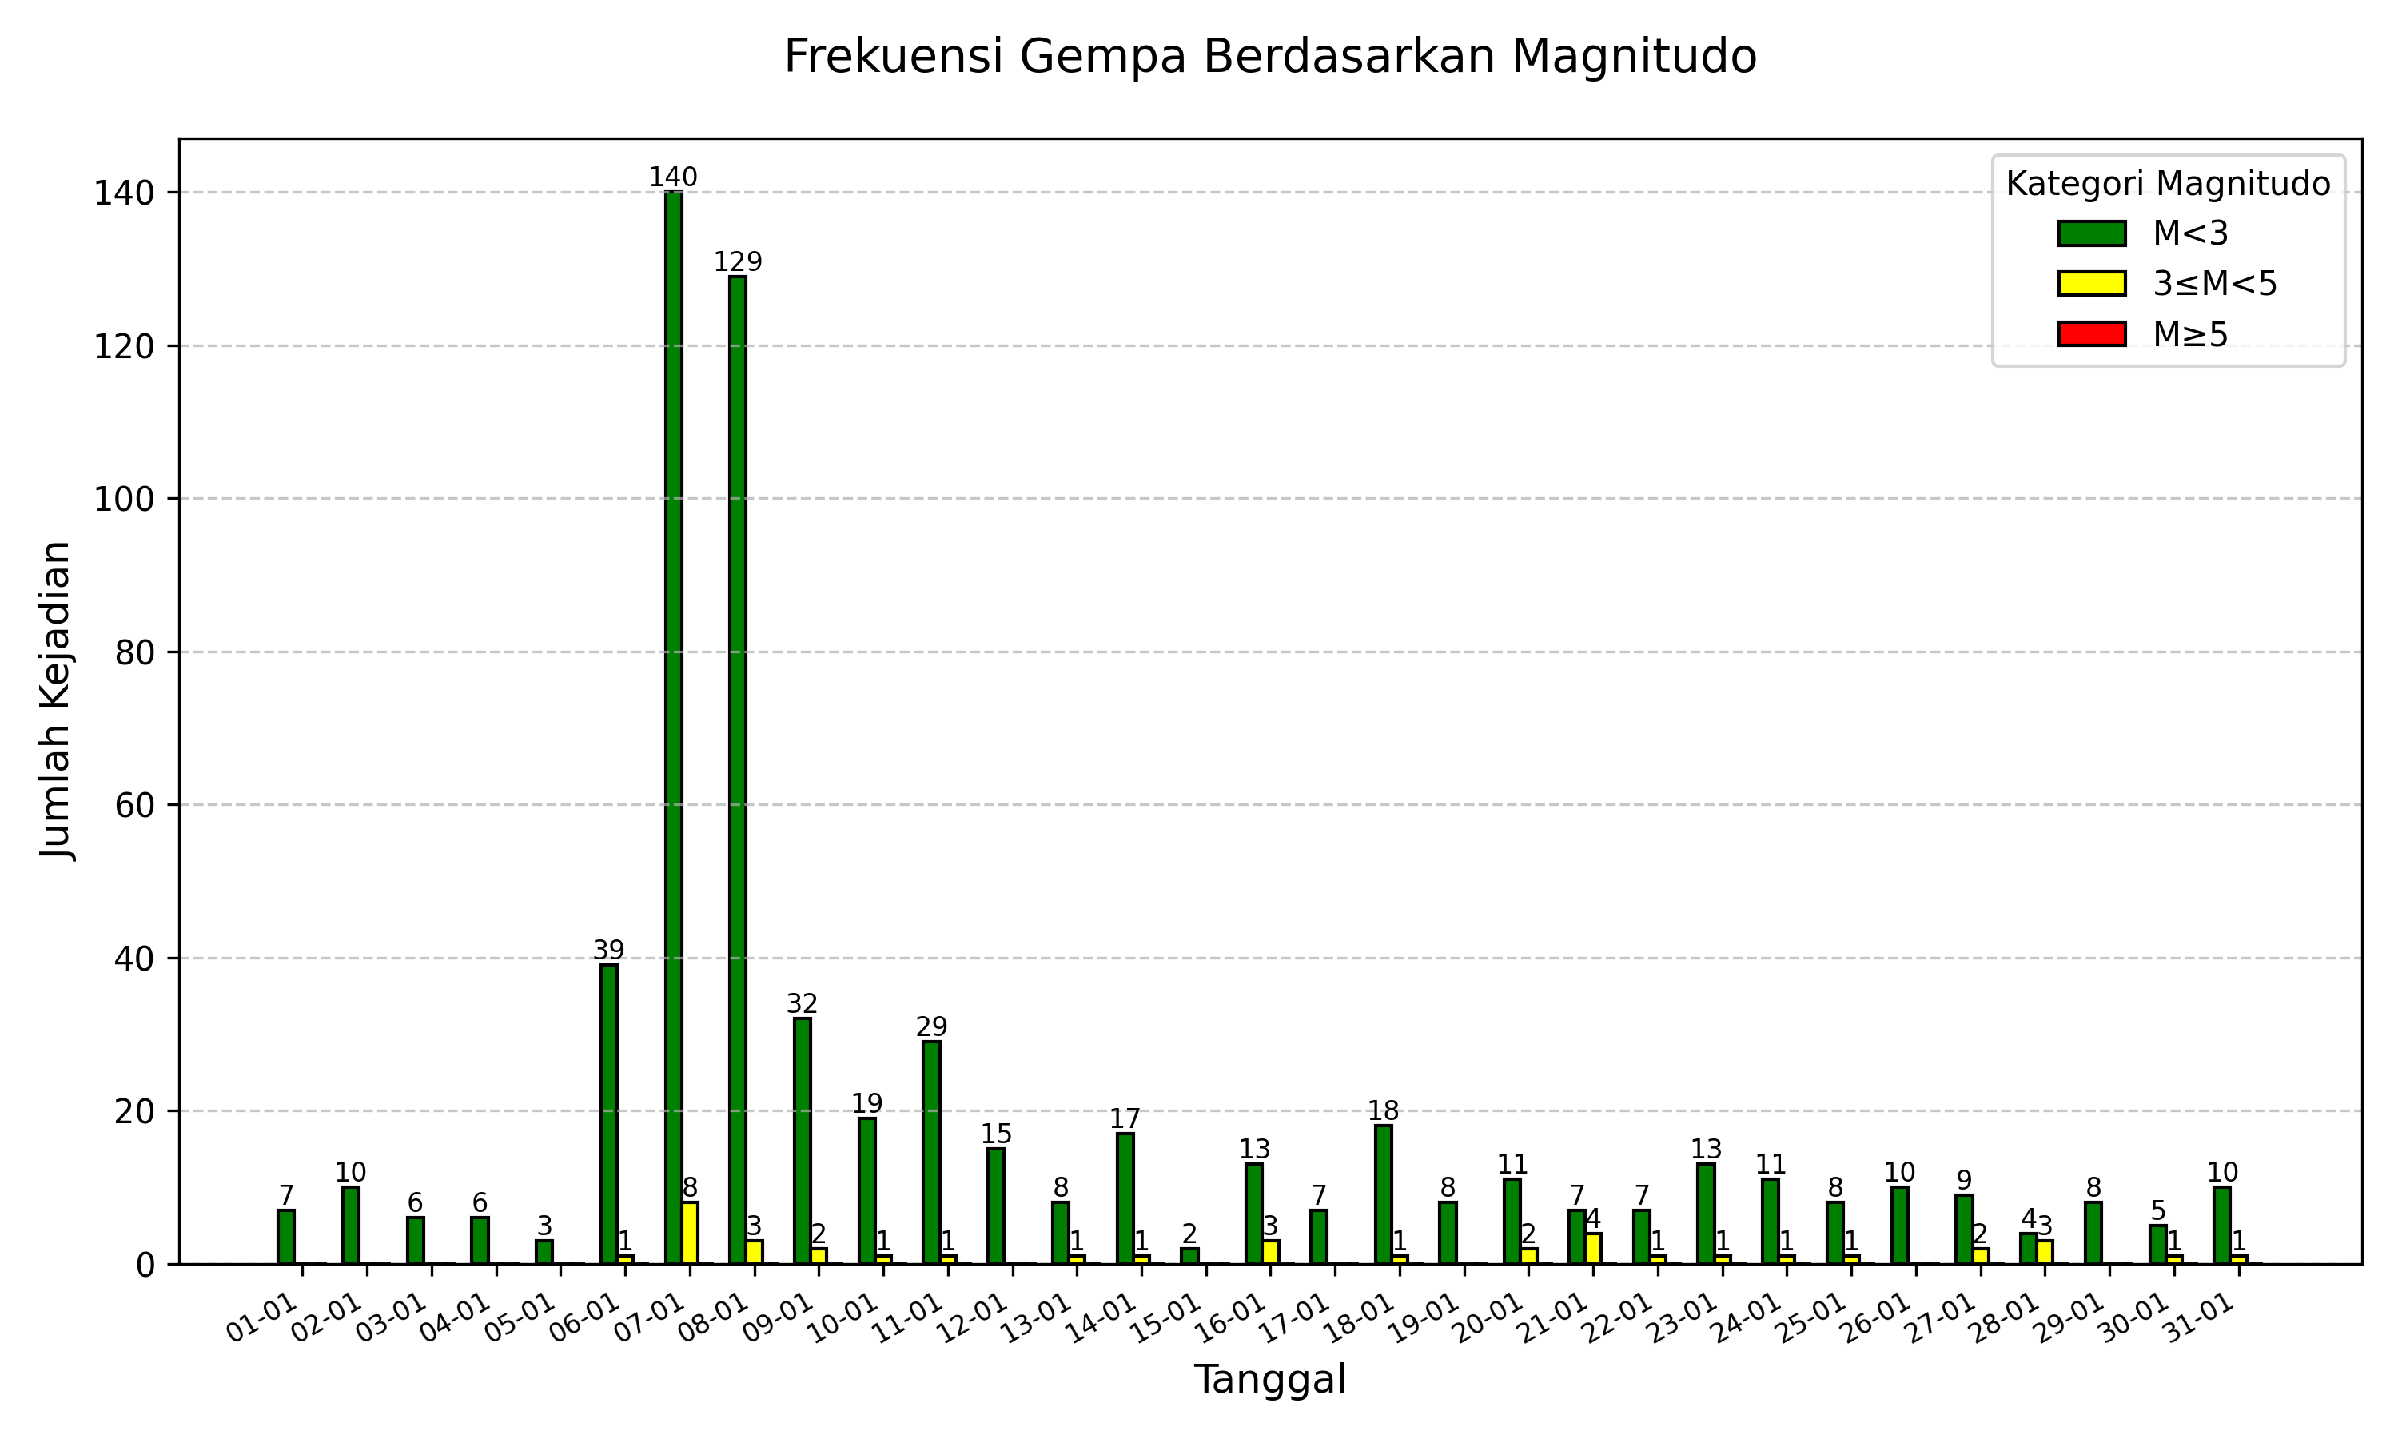
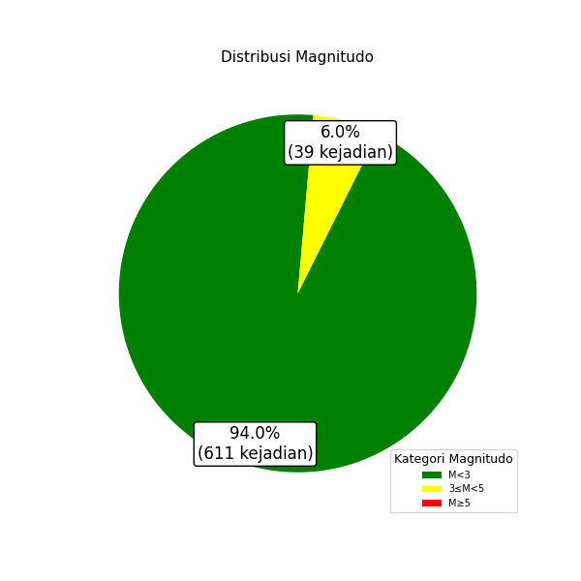
2026-01-09 | 32 | 2 | 0 | 34 | 0 | 0
2026-01-10 | 19 | 1 | 0 | 20 | 0 | 0
2026-01-11 | 29 | 1 | 0 | 30 | 0 | 0
2026-01-12 | 15 | 0 | 0 | 15 | 0 | 0
2026-01-13 | 8 | 1 | 0 | 9 | 0 | 0
2026-01-14 | 17 | 1 | 0 | 18 | 0 | 0
2026-01-15 | 2 | 0 | 0 | 2 | 0 | 0
2026-01-16 | 13 | 3 | 0 | 16 | 0 | 0
2026-01-17 | 7 | 0 | 0 | 7 | 0 | 0
2026-01-18 | 18 | 1 | 0 | 19 | 0 | 0
2026-01-19 | 8 | 0 | 0 | 8 | 0 | 0
2026-01-20 | 11 | 2 | 0 | 13 | 0 | 0
2026-01-21 | 7 | 4 | 0 | 11 | 0 | 0
2026-01-22 | 7 | 1 | 0 | 8 | 0 | 0
2026-01-23 | 13 | 1 | 0 | 14 | 0 | 0
2026-01-24 | 11 | 1 | 0 | 12 | 0 | 0
2026-01-25 | 8 | 1 | 0 | 9 | 0 | 0
2026-01-26 | 10 | 0 | 0 | 10 | 0 | 0
2026-01-27 | 9 | 2 | 0 | 11 | 0 | 0
2026-01-28 | 4 | 3 | 0 | 7 | 0 | 0
2026-01-29 | 8 | 0 | 0 | 8 | 0 | 0
2026-01-30 | 5 | 1 | 0 | 6 | 0 | 0
2026-01-31 | 10 | 1 | 0 | 11 | 0 | 0
Jumlah Gempa | 611 | 39 | 0 | 650 | 0 | 0

Depth Summary
 | D≤60 km | 60<D≤300 km | D>300 km | Jumlah Total | Gempa Dirasakan | Gempa Merusak
2026-01-01 | 5 | 2 | 0 | 7 | 0 | 0
2026-01-02 | 10 | 0 | 0 | 10 | 0 | 0
2026-01-03 | 4 | 2 | 0 | 6 | 0 | 0
2026-01-04 | 5 | 1 | 0 | 6 | 0 | 0
2026-01-05 | 3 | 0 | 0 | 3 | 0 | 0
2026-01-06 | 39 | 1 | 0 | 40 | 0 | 0
2026-01-07 | 143 | 5 | 0 | 148 | 0 | 0
2026-01-08 | 130 | 2 | 0 | 132 | 0 | 0
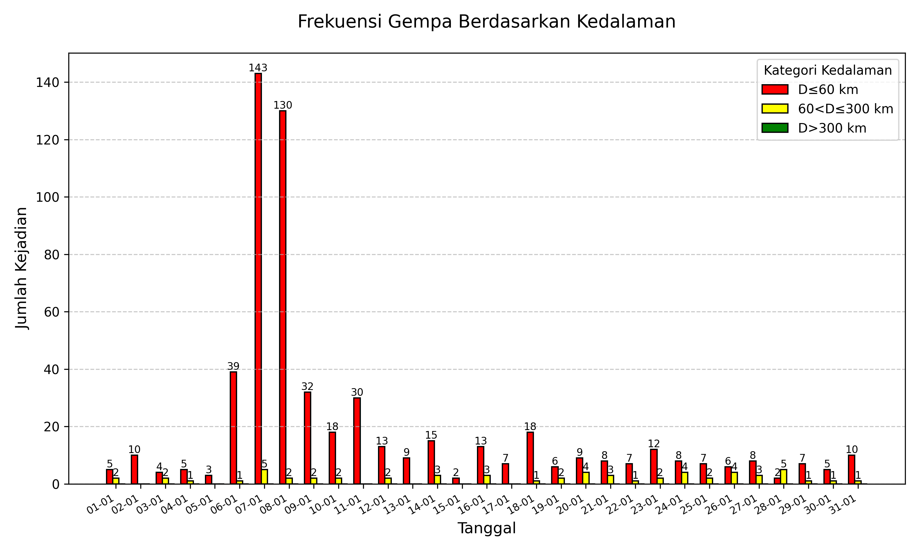
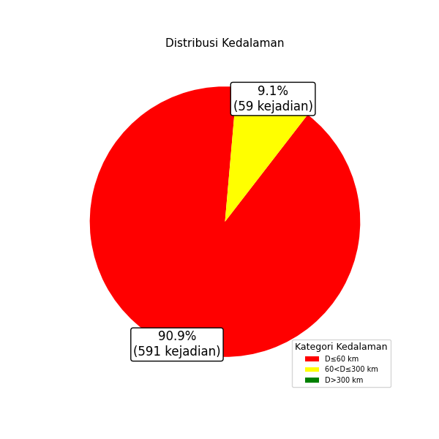
2026-01-09 | 32 | 2 | 0 | 34 | 0 | 0
2026-01-10 | 18 | 2 | 0 | 20 | 0 | 0
2026-01-11 | 30 | 0 | 0 | 30 | 0 | 0
2026-01-12 | 13 | 2 | 0 | 15 | 0 | 0
2026-01-13 | 9 | 0 | 0 | 9 | 0 | 0
2026-01-14 | 15 | 3 | 0 | 18 | 0 | 0
2026-01-15 | 2 | 0 | 0 | 2 | 0 | 0
2026-01-16 | 13 | 3 | 0 | 16 | 0 | 0
2026-01-17 | 7 | 0 | 0 | 7 | 0 | 0
2026-01-18 | 18 | 1 | 0 | 19 | 0 | 0
2026-01-19 | 6 | 2 | 0 | 8 | 0 | 0
2026-01-20 | 9 | 4 | 0 | 13 | 0 | 0
2026-01-21 | 8 | 3 | 0 | 11 | 0 | 0
2026-01-22 | 7 | 1 | 0 | 8 | 0 | 0
2026-01-23 | 12 | 2 | 0 | 14 | 0 | 0
2026-01-24 | 8 | 4 | 0 | 12 | 0 | 0
2026-01-25 | 7 | 2 | 0 | 9 | 0 | 0
2026-01-26 | 6 | 4 | 0 | 10 | 0 | 0
2026-01-27 | 8 | 3 | 0 | 11 | 0 | 0
2026-01-28 | 2 | 5 | 0 | 7 | 0 | 0
2026-01-29 | 7 | 1 | 0 | 8 | 0 | 0
2026-01-30 | 5 | 1 | 0 | 6 | 0 | 0
2026-01-31 | 10 | 1 | 0 | 11 | 0 | 0
Jumlah Gempa | 591 | 59 | 0 | 650 | 0 | 0

